P1
LOGO
DEL
ENTE MUNICIPAL
O ENTIDAD PARAMUNICIPAL
MUNICIPIO DE _________________________, DEL ESTADO DE VERACRUZ DE IGNACIO DE LA LLAVE

PRESUPUESTO DE EGRESOS PARA EL EJERCICIO FISCAL 2024
Plantilla de Personal

 | P1 - TABULADOR SALARIAL

N° | Tipo de Plaza/Puesto | Remuneraciones Base |  |  |  |  |  | Remuneraciones Adicionales y/o Especiales |  |  |  | Total Remuneraciones
 |  | Sueldo Base |  | Aguinaldo |  | Prima Vacacional |  | Prestaciones Sindicales |  | Otras Prestaciones
 |  | De | Hasta | De | Hasta | De | Hasta | De | Hasta | De | Hasta | De | Hasta
 |  |  |  |  |  |  |  |  |  |  |  | $0.00 | $0.00
 |  |  |  |  |  |  |  |  |  |  |  | $0.00 | $0.00
 |  |  |  |  |  |  |  |  |  |  |  | $0.00 | $0.00
 |  |  |  |  |  |  |  |  |  |  |  | $0.00 | $0.00
 |  |  |  |  |  |  |  |  |  |  |  | $0.00 | $0.00
 |  |  |  |  |  |  |  |  |  |  |  | $0.00 | $0.00
 |  |  |  |  |  |  |  |  |  |  |  | $0.00 | $0.00
 |  |  |  |  |  |  |  |  |  |  |  | $0.00 | $0.00
 |  |  |  |  |  |  |  |  |  |  |  | $0.00 | $0.00
 |  |  |  |  |  |  |  |  |  |  |  | $0.00 | $0.00
 |  |  |  |  |  |  |  |  |  |  |  | $0.00 | $0.00
 |  |  |  |  |  |  |  |  |  |  |  | $0.00 | $0.00
 |  |  |  |  |  |  |  |  |  |  |  | $0.00 | $0.00
PRESIDENTE MUNICIPAL
_______________________________
xXXX
TESORERO MUNICIPAL
_______________________________
XXXX

 | COMISIÓN DE HACIENDA Y PATRIMONIO MUNICIPAL

SÍNDICO
_______________________________
XXXX
REGIDOR
_______________________________
XXXX

P2
LOGO
DEL
ENTE MUNICIPAL
O ENTIDAD PARAMUNICIPAL
MUNICIPIO DE _________________________, DEL ESTADO DE VERACRUZ DE IGNACIO DE LA LLAVE

PRESUPUESTO DE EGRESOS PARA EL EJERCICIO FISCAL 2024
Plantilla de Personal

P2 - ANALÍTICO DE DIETAS, PLAZAS Y PUESTOS

 |  | Clave Geográfica:

 |  | Fecha de elaboración:

PLAZA / PUESTO | NÚMERO DE PLAZAS | REMUNERACIONES
 |  | DE | HASTA

Puestos Generales:
Presidente Municipal
Síndico
Regidor (es)
Secretario del Ayuntamiento
Tesorero
Contralor Interno
Órgano de Gobierno o Similar del OPD
Director de Obras Públicas
Director General (OPD)
Jefe de Unidad
Director de Área
Subdirector de Área
Jefe de Departamento
Personal de Servicio Técnico
Personal Operativo de Confianza
Personal Operativo de Base
Puestos auxiliares:
Agentes Municipales
Subagentes Municipales
Cronista municipal
Jefes de Manzana

TOTAL | 0 | 0 | 0
TESORERO MUNICIPAL
_______________________________
XXXX
PRESIDENTE MUNICIPAL
_______________________________
xXXX

COMISIÓN DE HACIENDA Y PATRIMONIO MUNICIPAL
SÍNDICO
_______________________________
XXXX
REGIDOR
_______________________________
XXXX

P3
MUNICIPIO DE _________________________, DEL ESTADO DE VERACRUZ DE IGNACIO DE LA LLAVE
LOGO DEL
ENTE MUNICIPAL
O ENTIDAD PARAMUNICIPAL

PRESUPUESTO DE EGRESOS PARA EL EJERCICIO FISCAL 2024

P3 - PLANTILLA DE PERSONAL DESGLOSADA

(DEPENDENCIA)

 |  | Clave Geográfica:

 |  | Fecha de elaboración:

N° | NOMBRE COMPLETO | PUESTO | FECHA DE INGRESO | T.P. | C.S.P. | IMPORTE DE SERVICIOS PERSONA-LES | PRIMAS POR AÑOS DE SERVICIOS EFECTIVOS PRESTADOS | PRIMAS DE VACACIONES DOMINICAL Y GRATIFICA-CIÓN DE FIN DE AÑO | HORAS EXTRAOR-DINARIAS | COMPENSA-CIONES | APORTA-CIONES AL SISTEMA PARA EL RETIRO | CUOTAS PARA EL FONDO DE AHORRO Y FONDO DE TRABAJO | PRESTACIONES CONTRAC-TUALES | OTRAS PRESTA-CIONES SOCIALES Y ECONÓMICAS | TOTAL INGRESO ANUAL BRUTO
 |  |  |  |  |  | ($) | ($) | ($) | ($) | ($) | ($) | ($) | ($) | ($) | ($)

1 |  |  |  |  |  |  |  |  |  |  |  |  |  |  | 0.00
2 |  |  |  |  |  |  |  |  |  |  |  |  |  |  | 0.00
3 |  |  |  |  |  |  |  |  |  |  |  |  |  |  | 0.00
4 |  |  |  |  |  |  |  |  |  |  |  |  |  |  | 0.00
5 |  |  |  |  |  |  |  |  |  |  |  |  |  |  | 0.00
 |  |  |  |  |  |  |  |  |  |  |  |  |  |  | 0.00
 |  |  |  |  |  |  |  |  |  |  |  |  |  |  | 0.00

NOTA:1.- UNA HOJA POR DEPENDENCIA |  |  |  |  | TOTAL DEPENDENCIA | 0.00 | 0.00 | 0.00 | 0.00 | 0.00 | 0.00 | 0.00 | 0.00 | 0.00 | 0.00

 | C.S.P.= Clave de Servicios Personales | T.P.= Clave de Tipo de Personal
 | 1.- Dietas | 1.- Edil
 | 2.- Sueldo Base al Personal Permanente | 2.- Personal de Confianza
 | 3.- Sueldo Base al Personal Eventtual | 3.- Personal de Base

PRESIDENTE MUNICIPAL
_______________________________
xXXX
TESORERO MUNICIPAL
_______________________________
XXXX

COMISIÓN DE HACIENDA Y PATRIMONIO MUNICIPAL
SÍNDICO
_______________________________
XXXX
REGIDOR
_______________________________
XXXX

E1
LOGO
DEL
ENTE MUNICIPAL
O ENTIDAD PARAMUNICIPAL
MUNICIPIO DE _________________________, DEL ESTADO DE VERACRUZ DE IGNACIO DE LA LLAVE

PRESUPUESTO DE EGRESOS PARA EL EJERCICIO FISCAL 2024
Plantilla de Personal

E1 - EJEMPLO DE DEPENDENCIAS

 | DEPENDENCIA | AGRUPA AL PERSONAL DE LA:

 | Presidencia Municipal | Presidencia, Protección Civil, Unidad de Transparencia y Acceso a la Información e Instituto Municipal de Planeación.
 | Sindicatura | Sindicatura, de la Comisión de Gobernación, Reglamentos y Circulares y de la Comisión de Hacienda y Patrimonio Municipal.
 | Regiduría | Se agrupará a los regidores y el personal adscrito al mismo indicando el número de regiduría al cual pertenece
 | Secretaría del Ayuntamiento | Secretaría del Ayuntamiento y de la Comisión del Registro Civil, Panteones y Reclutamiento.
 | Órgano de Control Interno | Órgano de Control Interno y de la Comisión de Desempeño.
 | Organismos auxiliares | Comisión de Participación Ciudadana y Vecinal, Agentes y Sub Agentes, Jefes de Manzana, Comisario Municipal y Cronista Municipal.
 | Desarrollo Económico | Comisión de Fomento Agropecuario, Comisión de Comercio, Centrales de Abasto, Mercados y Rastros, Comisión de Turismo, Comisión de Ciencia y Tecnología, y Comisión de Desarrollo Económico.
 | Desarrollo social | Comisión de Educación, Recreación, Cultura, Actos Cívicos y Fomento Deportivo; Comisión de Salud y Asistencia Pública; Comisión de Agua, Drenaje, Alcantarillado, Tratamiento y Disposición de Aguas Residuales; Comisión para la Igualdad de Género; Comisión de Bibliotecas, Fomento a la Lectura y Alfabetización; Comisión de Promoción y Defensa de los Derechos Humanos; Comisión de Impulso a la Juventud; Comisión de Desarrollo Social, Humano y Regional; Comisión de la Niñez y la Familia; y Comisión de Población.
 | Desarrollo Urbano y Obra Pública | Dirección de Obras Públicas; Comisión de Comunicaciones y Obras Públicas; Comisión de Asentamientos Humanos, Fraccionamientos, Licencias y Regularización de la Tenencia de la Tierra; Comisión de Limpia Pública; Comisión de Ornato, Parques, Jardines y Alumbrado; y Comisión de Fomento Forestal, Ecología y Medio Ambiente.
 | Servicio Público de Tránsito | Comisión de Tránsito y Vialidad.
 | Policía Municipal Preventiva | Comisión de Policía y Prevención del Delito.
 | Tesorería | Tesorería
 | Organismos Descentralizados | Instituto Municipal de las Mujeres, Cuerpos de Bomberos, Comisión Municipal de Agua.
 | Empresas de Participación Municipal
 | Fideicomisos Públicos

PRESUPUESTO DE EGRESOS PARA EL EJERCICIO FISCAL 2023
PRESUPUESTO DE EGRESOS PARA EL EJERCICIO FISCAL 2023

E2
LOGO
DEL
ENTE MUNICIPAL
O ENTIDAD PARAMUNICIPAL
MUNICIPIO DE _________________________, DEL ESTADO DE VERACRUZ DE IGNACIO DE LA LLAVE

PRESUPUESTO DE EGRESOS PARA EL EJERCICIO FISCAL 2024
Plantilla de Personal

E2 - Ejemplo de Cálculo de Servicios Personales LDF(*)

 | I.- Servicios Personales aprobados para el ejercicio 2023 anexo I |  | 67,849,410.00
 | II.- Inflación acumulada de los últimos 12 meses (para el Presupuesto de Egresos) anexo II | 5.06% | 3,433,180.15
 | III.- Servicios Personales aprobado en el ejercicio fiscal 2023 (Actualizado) |  | 71,282,590.15
 | IV- Crecimiento en Términos Reales anexo III
 | a) 3% art 10 fracc I inciso a) de la LDF | 3.00% | 2,138,477.70
 | b) 3.50% art. 10 Frac. I, inciso b) de la LDF (crecimiento real del PIB señalado en los PreCGPE 2024) | 3.50%
 | V.- Límite Máximo de Asignación Global de recursos para Servicios Personales del ejercicio fiscal 2024 |  | 73,421,067.85
 | VI.- Monto asignación global de recursos para servicios personales en el Presupuesto de Egresos, para el ejercicio fiscal 2024 anexo IV
 | VII.- Excedente (resultado positivo) o monto por debajo (resultado negativo) del límite máximo permitido |  | -73,421,067.85

(*) | De acuerdo a Informes de Resultado de la ASF

E3
LOGO
DEL
ENTE MUNICIPAL
O ENTIDAD PARAMUNICIPAL
MUNICIPIO DE _________________________, DEL ESTADO DE VERACRUZ DE IGNACIO DE LA LLAVE

PRESUPUESTO DE EGRESOS PARA EL EJERCICIO FISCAL 2024
Plantilla de Personal

E3 - Ejemplo de Cálculo de la Inflación

https://www.inegi.org.mx/app/indicesdeprecios/calculadorainflacion.aspx

E4
LOGO
DEL
ENTE MUNICIPAL
O ENTIDAD PARAMUNICIPAL
MUNICIOPIO DE _________________________, DEL ESTADO DE VERACRUZ DE IGNACIO DE LA LLAVE

PRESUPUESTO DE EGRESOS PARA EL EJERCICIO FISCAL 2024
Plantilla de Personal

E4 - Ejemplo de Cálculo de la Inflación
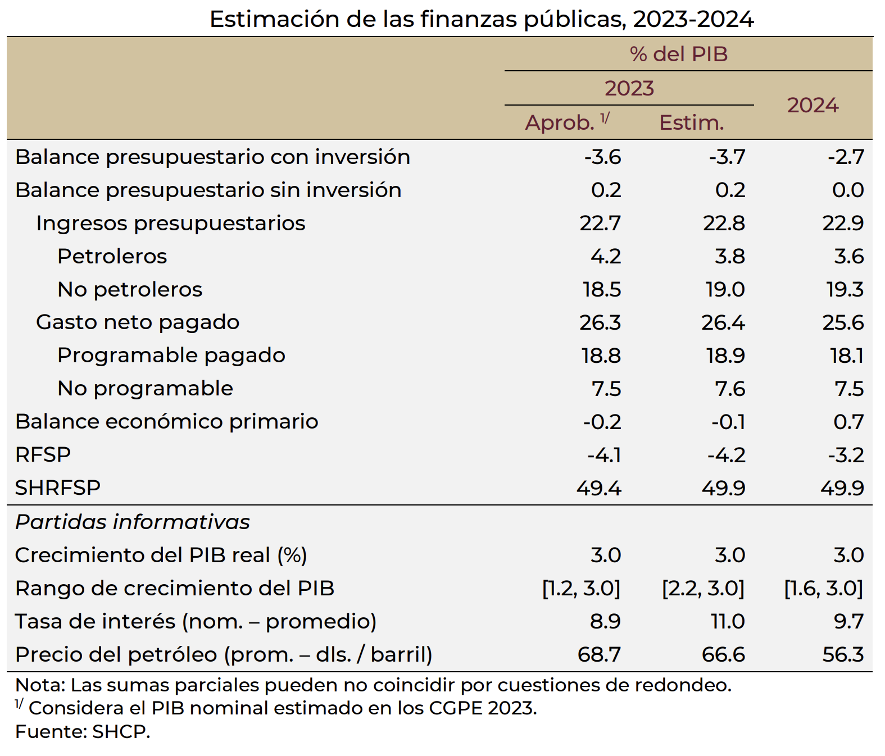
Página 9

Se toma como referencia el 3.0%, en los términos del artículo 10 fracc I inciso a) de la Ley de Disciplina Financiera

https://www.finanzaspublicas.hacienda.gob.mx/work/models/Finanzas_Publicas/docs/paquete_economico/precgpe/precgpe_2024.PDF

